بيان بالتحويل
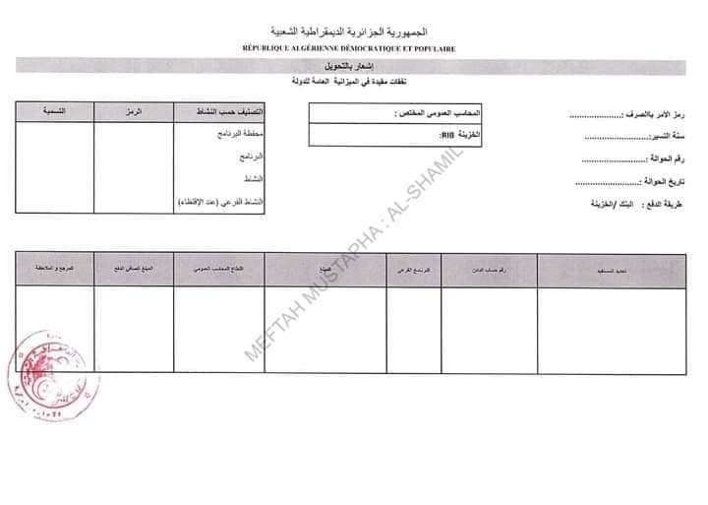
 | الجمهورية الجزائرية الديمقراطية الشعبية
 | RÉPUBLIQUE ALGÉRIENNE DÉMOCRATIQUE ET POPULAIRE
 | بيان بالتحويل
 | النفقات مقيدة في الميزانية العامة للدولة

 | رمز الآمر بالصرف : |  |  |  |  | المحاسب المختص: | أمين خزينة ولاية |  | التصنيف حسب النشاط | الرمز | التسمية
 | سنة التسيير: |  |  |  |  | RIB/RIP للخزينة: | 00799999000030003179' |  | محفظة البرامج | 030 | الإدارة العامة
 | رقم الحوالة : |  |  |  |  |  |  |  | البرنامج | 116
 | تاريخ الحوالة : |  |  |  |  |  |  |  | النشاط | 2001
 |  |  |  |  |  |  |  |  | النشاط الفرعي | 000
 | طريقة الدفع |  | البنك / الخزينة

 |  | تحديد المستفيد |  | البرنامج الفرعي |  | رقم حساب المستفيد |  | المبلغ

 |  |  |  |  |  | المجموع |  | 0

 |  | توقف مجموع هذا الجدول على مبلغ: (بالأحرف) |  |  | .................................................

اشعار أمر الغاء تخفيض الإيراد
الجمهورية الجزائرية الديمقراطية العبية
RÉPUBLIQUE ALGÉRIENNE DÉMOCRATIQUE ET POPULAIRE
الآمر بالصرف

رمز الآمر بالصرف
إشعار لإصدار أمــــر بإلغاء أو تخفيض بالإيـــــراد

السنة المالية:
حافظة البرامج:
البرنامج:
البرنامج الفرعي:
النشاط:
النشاط الفرعي:

الأمر بالإيراد رقم |  | ......... |  | الصادر بتاريخ |  | ................. |  |  | ضد
السيد/السيدة | .............................. |  |  |  |  |  | بمبلغ | ......................................
....................... |  | المُلغى أو المخفض بمبلغ |  |  | ..........................................................................
....................... |  | للسبب التالي |  | .......................................................................................................
....................................................................................................................................................

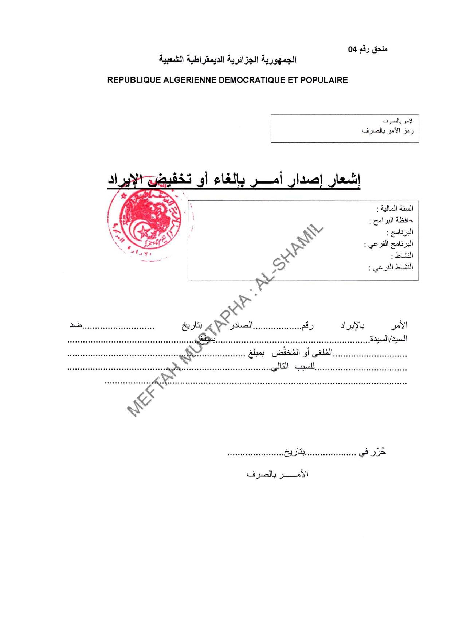
 | حرر في |  | ................ |  | بتاريخ | ..................

 |  |  |  |  | الآمر بالصرف

جدول ارسال أوامر الايرادات
الجمهورية الجزائرية الديمقراطية العبية
RÉPUBLIQUE ALGÉRIENNE DÉMOCRATIQUE ET POPULAIRE
الآمر بالصرف

رمز الآمر بالصرف
جدول إرسال أوامــــر الإيـــــرادات

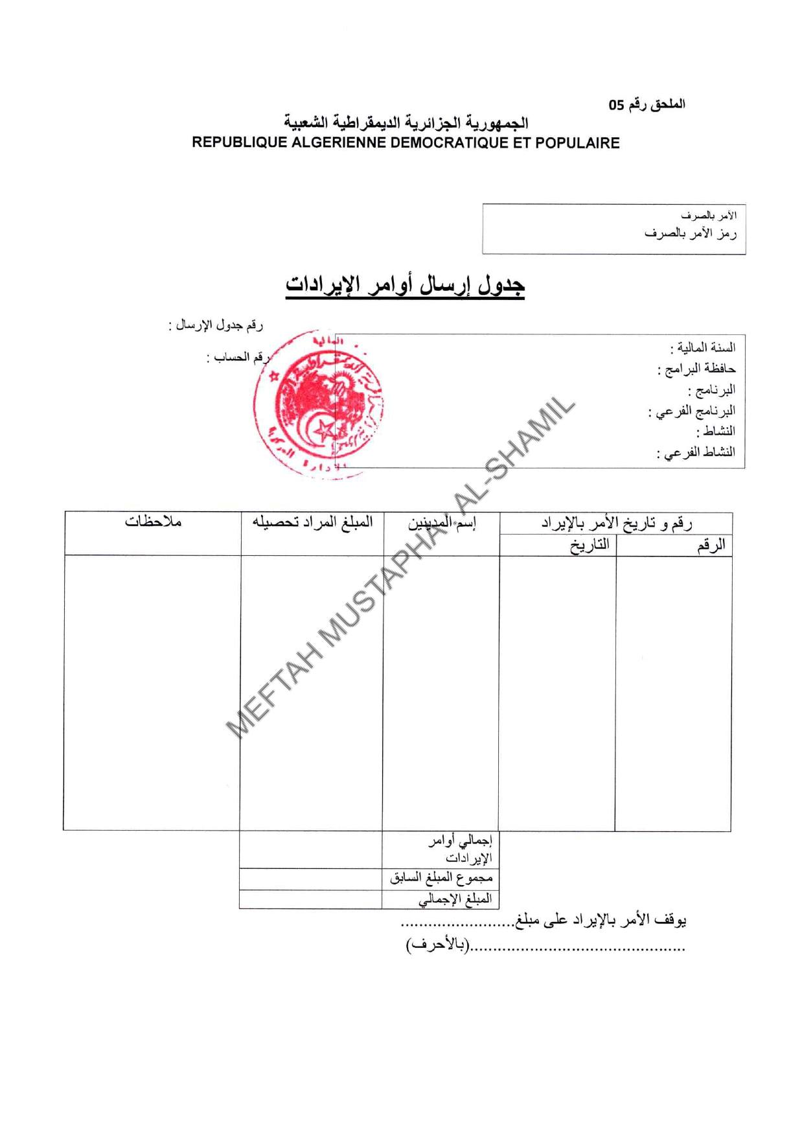
السنة المالية: |  |  |  | رقم جدول الإرسال:
محفظة البرامج: |  |  |  | رقم الحساب
البرنامج:
البرنامج الفرعي:
النشاط:
النشاط الفرعي:

رقم و تاريخ الأمر بالإيراد |  | إسم المدين | المبلغ المراد تحصيله |  | ملاحظات
الرقم | التاريخ

 |  | اجمالي أوامر الإيرادات
 |  | مجموع المبلغ السابق
 |  | المبلغ الاجمالي

يُوقف هذا الأمر بالإيراد على مبلغ: |  | ................................................................................................
...................................................... (بالأحرف)

